Hoja1


PLANTILLA MEDIDAS DE CORTE CAJON Y GAVETA INTERIOR ADVANCED

ANCHO MUEBLE mm | ESPESOR COSTADOS mm
700 | 19

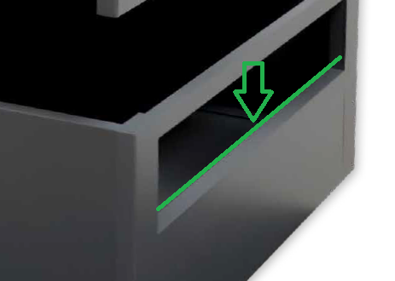
MEDIDA FRONTAL mm
564

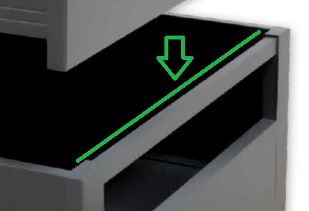
MEDIDA PERFIL mm
594

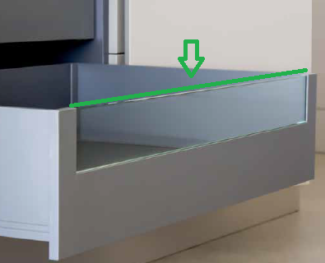
MEDIDA CRISTAL O TABLERO mm
594

82 mm DE ALTO
10 mm DE ESPESOR

